手顺
1.NodeJS官网下载安装
 | 下载链接： | https://nodejs.org/

2.成功安装NodeJS之后，将NodeJS的bin目录配置到环境变量中，如下图。

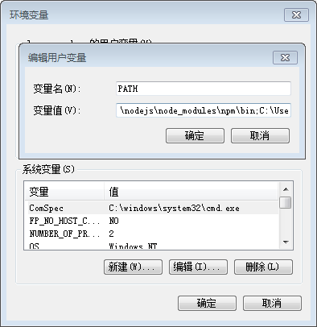

3.NodeJS安装完后，去cmd中进入到nodejs的目录下，然后用NPM装GruntJS的CLI，如下图。

 | 执行GruntJS的命令：npm install -g grunt-cli

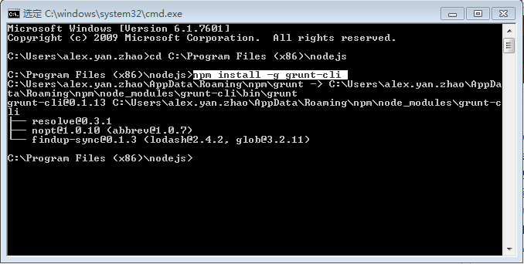

4.创建一个项目目录，例如：

5.Demo目录中创建package.json文件。里面内容如下：

 | {
 | "name": "Demo",
 | "version": "0.1.0",
 | "devDependencies": {
 | "grunt": "~0.4.0",
 | "grunt-contrib-jshint": "~0.1.1",
 | "grunt-contrib-uglify": "~0.1.2",
 | "grunt-contrib-concat": "~0.1.1"
 | }
 | }

6.在cmd中进到项目的根目录，如下图：

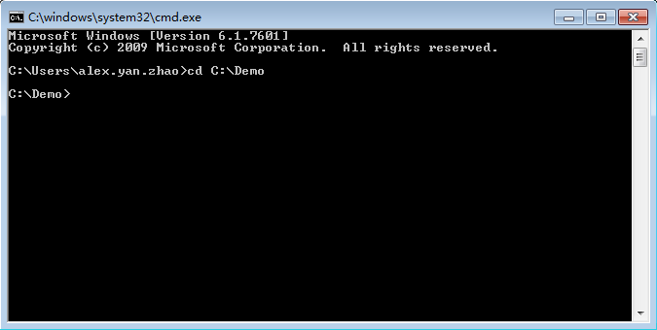

7.运行npm install 命令

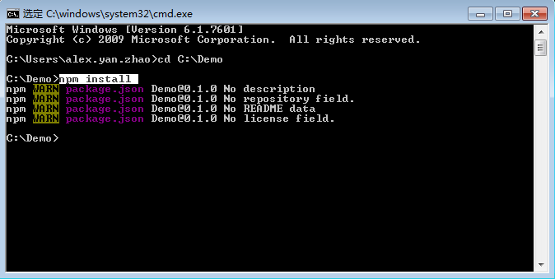

8.在项目根目录中准备文件Gruntfile.js文件，文件配置如下：

 | module.exports = function(grunt) {

 | grunt.initConfig({

 | pkg : grunt.file.readJSON('package.json'),

 | concat : {

 | domop : {

 | src: ['src/ajax.js', 'src/selector.js'], |  | 需要合并和压缩的js路径

 | dest: 'dest/domop.js'

 | }

 | },

 | uglify : {

 | options : {

 | banner : '/*! <%= pkg.name %> <%= grunt.template.today("yyyy-mm-dd") %> */\n' |  |  | 合并和压缩后的路径和文件名字

 | },

 | build : {

 | src : 'dest/domop.js',

 | dest : 'dest/domop.min.js'

 | }

 | }

 | });

 | grunt.loadNpmTasks('grunt-contrib-concat');

 | grunt.loadNpmTasks('grunt-contrib-uglify');

 | grunt.registerTask('default', ['concat', 'uglify']);

 | };

9.运行grunt

